Sheet1
최민기 작업정리 (~2021.01.06)
Front-End, Back-End 포지션에서 규정각이라는 지원자가 지원을 하여 심사자가 평가후 관리자가 합격불합격 여부를 정하는 페이지를 그누보드를 사용하여 제작하였습니다

Front-End 개발부분 | 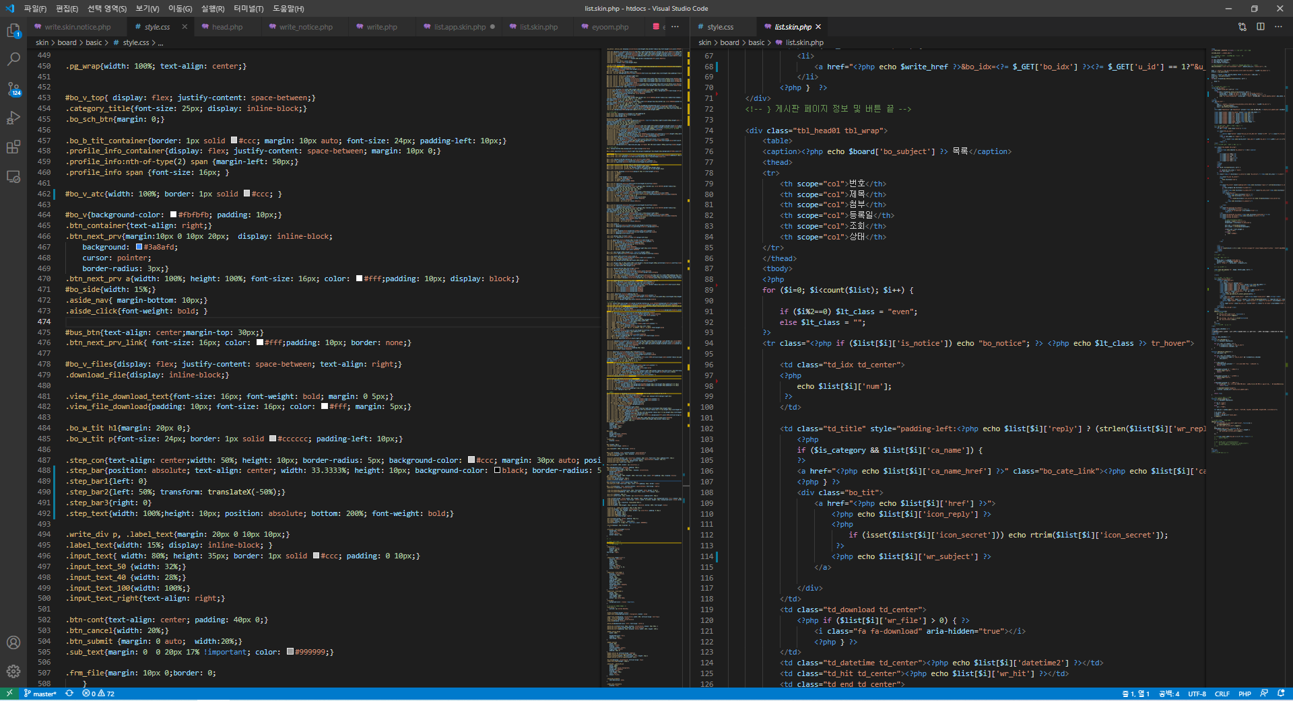 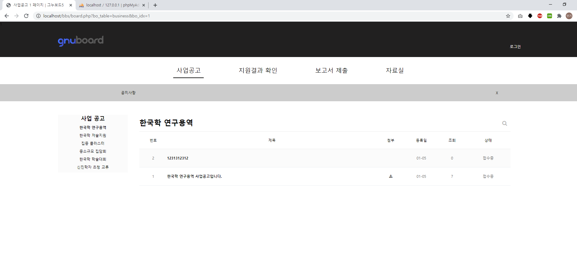

 | php 기반인 그누보드를 통해 디자인에 맞게 최대한 수정을 덜하고 그누보드의 기능및 디자인을 그대로 살려 수정 시간을 단축하였습니다. 지원자가 파일을 업로드 하여 신청서를 작성후 심사 중간보고서 결과 보고서 제출후 심사한 후 심사자의 평가 여부에 따라 관리자가 합격 불합격 여부가 정하여 결과를 지원결과확인페이지에 보여주는 페이지를 제작하였습니다

Back-End 개발부분 | 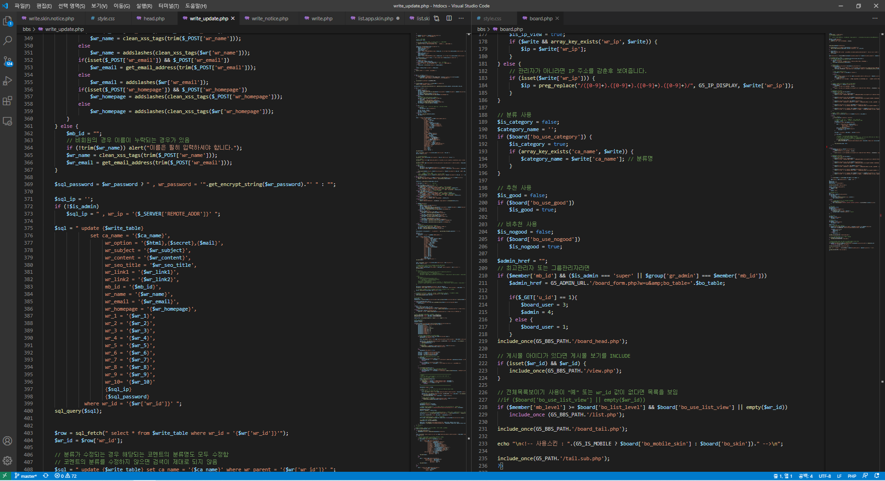 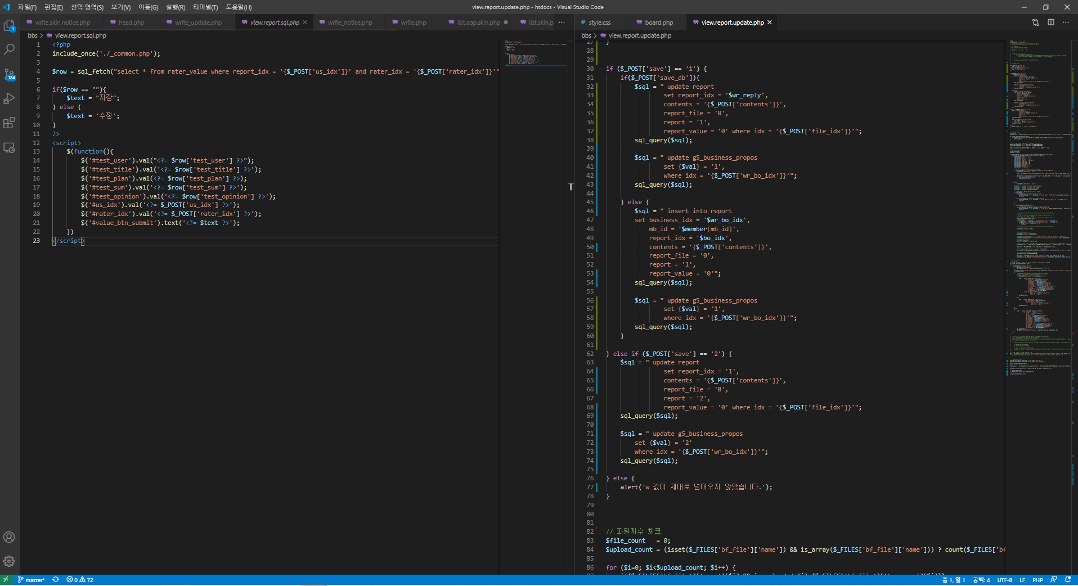

 | php를 사용하여 백엔드를 개발했으며 사업공고에서 지원자가 파일을 업로드 하여 신청서를 작성후 심사 중간보고서 결과 보고서 제출후 심사한 후 심사자의 평가 여부에 따라 관리자가 합격 불합격 여부가 정하여 결과를 지원결과확인페이지에 보여주는 페이지를 제작하였습니다.

비즈니스 일정 관리 | 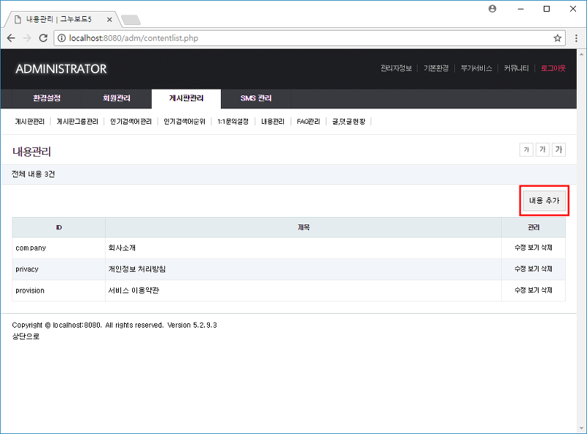 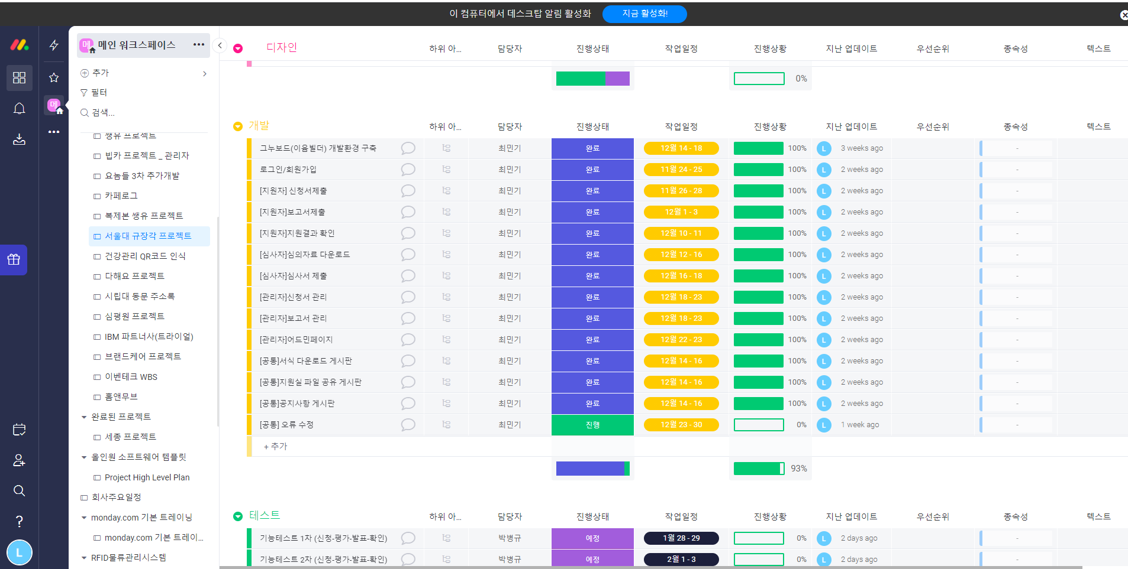

 | 개발 일정 관리는 먼데이를 통해 개발 일정 및 계획을 수립하여 진행하였으며 디자인 부분은 그누보드의 기본 디자인을 유지하며 피그마에 있는 디자인을 보고 참고하여 개발하였습니다

